Hoja1
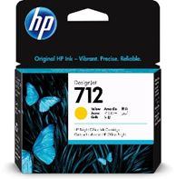
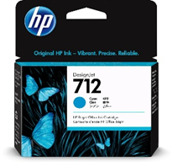
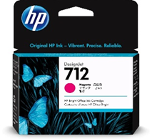
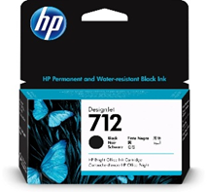
ITEM | PRODUCTO | ESPECIFICACIONES | UNIDAD DE MEDIDA | CANTIDAD | VALOR
1 | TÓNER | MODELO DE IMPRESORA LEXMARK MODELO MS610DN | UNIDADES | 2
2 | TÓNER | MODELO IMPRESORA LÁSER JET 12 A (Q2612A) | UNIDADES | 2
3 | ROLLO PAPEL BOND 90CM * 50MTS | ROLLO PAPEL BOND 90CM * 50MTS | ROLLO | 4
4 | ROLLO PAPEL BOND 60CM * 50MTS | ROLLO PAPEL BOND 60CM * 50MTS | ROLLO | 3
5 | ROLLO DE PAPEL ADHESIVO | ROLLO DE PAPEL ADHESIVO | ROLLO | 1
6 | TINTAS | TINTAS HP 712 (O EQUIVALENTE) BLACK PARA PLOTTERS HP T650 | UNIDAD | 2
7 | TINTAS | TINTAS HP 712 (O EQUIVALENTE) MAGENTA PARA PLOTTERS HP T650 | UNIDAD | 2
8 | TINTAS | TINTAS HP 712 (O EQUIVALENTE) CYAN PARA PLOTTERS HP T650 | UNIDAD | 2
9 | TINTAS | TINTAS HP 712 (O EQUIVALENTE) YELLOW PARA PLOTTERS HP T650 | UNIDAD | 2
10 | TINTAS | TINTAS HP 712 BLACK (O EQUIVALENTE) PARA PLOTTERS HP T650 | UNIDAD | 4
11 | IMPRESORA 3D | MODELO NEPTUNE 4 PRO ELEGOO TAMAÑO IMP 225X225X265MM | UNIDAD | 1
 |  |  |  | SUB-TOTAL | $0
 |  |  |  | IVA | $0
 |  |  |  | VALOR TOTAL | $0

 | * A CONSIDERAR*
֍ | COTIZACION PARA SU ADMISIBILIDAD DEBE CONSIDERAR EL TOTAL DE LOS ITEMS COTIZADOS
֍ | PRODUCTOS DEBEN INDICAR CARACTERISTICAS ESPECIFICAS Y/O FICHA TECNICA
֍ | DEBE INDICAR PLAZO REAL DE ENTREGA

 | TINTAS

